엔티티 관계모형 기술서
엔티티 관계 모형 기술서
시스템명 | ArchiEbook |  |  |  | 작성자 | 박재성
단계명 | 설계 |  |  |  | 작성일자 | 2019.03.25 |  | 버전 | 1

엔티티 관계도(ERD)
ERD ID |  |  |  |  | ERD 명
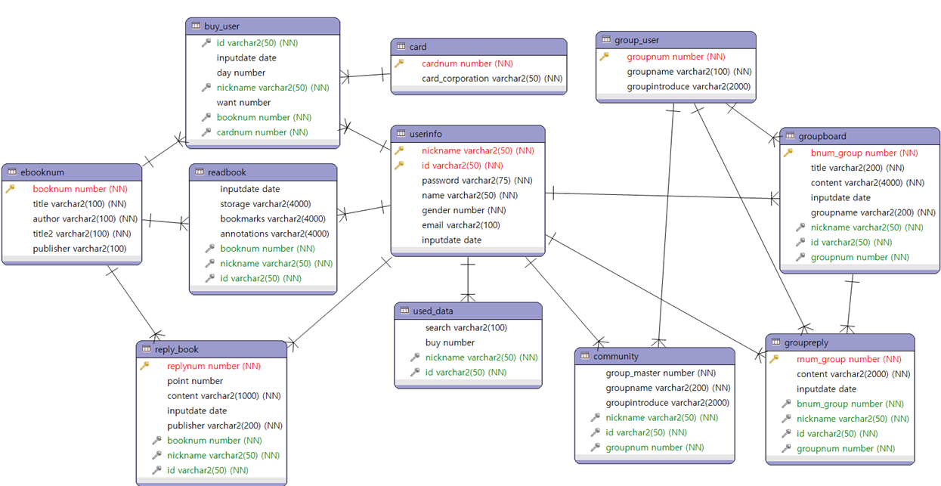

엔티티 명세서
엔티티 ID |  |  |  |  | 엔티티명
관련 클래스 ID |  |  |  |  | 관련 클래스 명
엔티티 설명
속성명 | 동의어 | 타입 | 길이 | NOT NULL | PK | FK | INX | 기본값 | 제약조건
 |  |  |  | Y/N | Y/N | Y/N | Y/N

